账户
zhibo8.com | QQ909 | **
携程网 | QQ515
baidu | xingzhe64301 | chu12
weibo | xingzhe64301 | chu12
baidu | hongyanray | chu12

chinaunix | raylocke | chu12
中国linux论坛 | locke | chu12
博客园 | Raylocke | chu12
OPENFANS | Moses |  | 绑定QQ909
InfoQ | xingzhe64301@163.com | chu | www.infoq.com | ray
深世界 | Moses | chu | http://bbs.dfutureworld.com/
CSDN

EDN | suoghui | 301
linuxexam | huihuisong | xingzhe

华尔街日报 | xingzhe64301@163.com | chu12
经济学人 | xingzhe64301@163.com | 65
rand | xingzhe64301@163.com | 65
ECO中文 | chu* | chu
豆瓣 | 909688515@qq.com | xi | QQ登陆 豆瓣读书
19楼 | 信道编码 | chu123
51com | raylocke | 86
新浪 | xingzhe64301@163.com | chu12
南方周末 | raylocke | 8 | 909
铁路客服中心 | lyyysong | chu321 | xingzhe64301@163.com | http://www.12306.cn/mormhweb/
小米手机官网 | xingzhe64301@163.com | chu12
 | 909688515@qq.com | chu12 | 爸手机
 | 3119425375 | xia123
 | 3301169791 | wj
wikipedia | raylocke | chu12
果壳的壳 | 909*
电驴 | Ray_locke | 8
codesoso | ray | 8 | 909
百思论坛 | huihuini | 8
songtaste | luoyangray | 8
中国通信网 | Ray-Locke | 8
通信世界网 | ghuisuo | xingzhe
网易通行证 | xingzhe64301@163.com | 301

大街网 | suoghui@163.com | chu12
中华英才网 | suo | chu12
应届生求职网 | locke | chu12
智联 | suoghui | chu12
51job | xingzhe64301@163.com | chu
火车票订购官网 | lyyysong | Chu130
学信网 | xingzhe64301@163.com | chu12
工会 | 工号 | chu321
美团 | QQ909* | xin*8

ghuisuo@gmail.com | xg57
suoghui@163.com | 30
YY | MosesLocke | gh
msn | MosesLocke@msn.cn
evernote(印象笔记) | suoghui@163.com | chu123

电脑锁 |  | 29**

苏宁易购 | hongyanray
ebay | hongyanray
京东 | hongyanray
亚马逊 | hongyanray | xingzhe64301@163.com
当当 | xingzhe64301@163.com
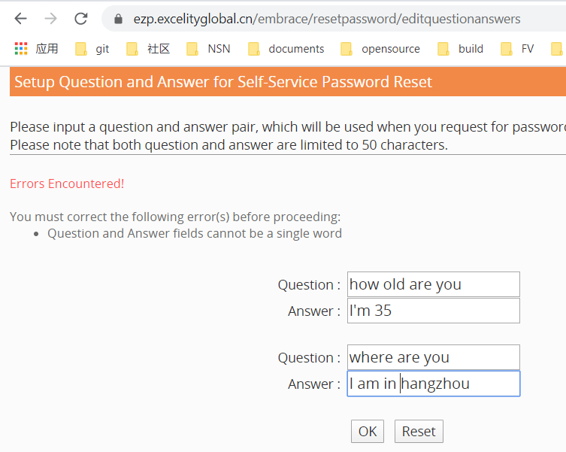
淘宝 | hongyanray
支付宝 | suoghui@163.com
 | 909688515@qq.com
邮乐 | xingzhe64301@163.com | chu
hewitt | ID | Chu!23
SchedIt | suoghui@163.com | 123456
弹性福利 | 61445374 | chu123 | www.flexbenefit.cn
 | shenfen | 1*6 | https://fbs.icbc-axa.com/user/showIndex
网页密码 | gsuo | fWaqz7RM | nsn
建设银行卡开户信息 | 中国建设银行股份有限公司杭州浦沿支行
51CTO | SuoLocke | chu
高铁管家 | locke | chu
13255813919 | 84
kandle | suoghui@163.com | chu*

家电脑锁 | 2920
时光网 | 909*@qq.com
小客车摇号 | 15067* | chu*123
 | 13989* | 29*ch*
竞价密码 |  | chu*12
app store | suoghui@163.com | Chu*123
wifi |  | cf*822
挂号 | 18969140700 | chu*123
TP-Link | 管理员 | chu*123
share in success |  | 94*
 | place of birth | henan
 | Favourite colour | bule
 | Lucky number | 5

小马达达 | 150* | chu
网易云课程 | suoghui@163.com
openstack | suoghui@163.com | chu123
有道电子词典 | 微博登陆
开源中国 | suoghui@163.com | chu123
微软账户 | suoghui@163.com | chu123chu | song rui
 | lyyygz@163.com | chu123 | ray ray
省直公积金 | sgh | chu | http://web.zjgjj.com/szhfsnet/
个人信用信息查询xiao | lyyysong | chu123 | https://ipcrs.pbccrc.org.cn/

AWS | suoghui@163.com | chu | user/ chu
github | suoghui@163.com | chu123 | ray2ray
浙江政务服务网 | 150 | chu123
苏州博物馆 | pythonGH | chu123

杭州YH | 城市银行 艮山支行 | gh2/3
信用社 | 西湖支行 | n3/12
招行一卡通 |  | gh2/89
工商银行 |  | gh1/0
个人征信 | sr12 | chu123
汽车之家 | song1song | chu123
微鲸 | 150 | chu123
facebook | gmail | chu123
adobe ID | gmail | Chu123
vm | gsuo | chu
 | node1 | chu
movelink2 | xingzhe64301@163.com | chu
个人所得税 | gsuo | chu
微吼直播 | 150 | chu123
极客时间 | 150 | 动态
google play | songray280@gmail.com | chu123
github | ray4ray | chu123chu
网易邮箱 | lyyygz@163.com | chu123
teamviewer | ray4ray | chu123 | lyyygz@163.com | computor : 5CG6022WRY
苹果账户 | lyyygz@163.com | Chu321 | song rui
Oracl | gmail | Chu123
向日葵远程控制 | 150 | chu123
中石化 | chenfei29206
LeetCode | github
tiwter | lyyygz@163.com | chu123
WPS | 微信登陆 | suo | 150
alteryx | xingzhe64301@163.com | Chu!23
火狐浏览器 | suoghui@163.om | chu123chu
PDF | QQ |  | https://www.hdpdf.com/profile?action=order

